Los 1 Karte
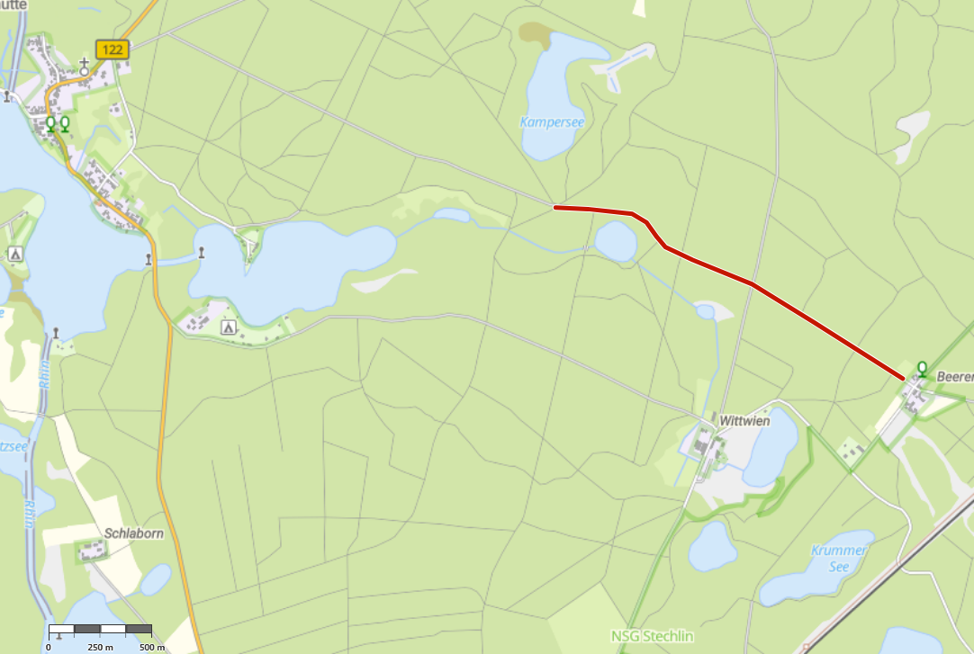
Übersichtskarte Los 1 Revier Adamswalde

